Diagrammas
Diagrammu veidošana
Lai izveidotu diagrammu, vispirms jāatlasa dati, kurus vēlamies attēlot grafiski. |  | Skolēnu skaits, kas apmeklējuši kādu no "Latvijas skolas soma" pasākumiem.
 |  | Veids | Septembris | Oktobris | Novembris | Decembris | Kopā
Ja mūs interesējošie dati neatrodas blakus rindās vai kolonnās, jāizmanto taustiņš CTRL. |  | Balets | 43 | 48 | 23 | 14 | 128
 |  | Deja, teātris | 50 | 90 | 87 | 2 | 229
Reizē ar datiem jāiezīmē arī kolonnu virsraksti. |  | Ekskursija | 41 | 11 | 98 | 2 | 152
 |  | Mūzika | 28 | 2 | 2 | 30 | 62
Lai no blakus dotajiem datiem izveidotu diagrammu, kas attēlo skolēnu skaitu, kas 1. semestrī apmeklējuši "Latvijas skolas soma" pasākumus, jāiezīmē šūnas K3:K14 un P3:P14 |  | Opera | 81 | 70 | 3 | 95 | 249
 |  | Teātris | 57 | 5 | 99 | 52 | 213
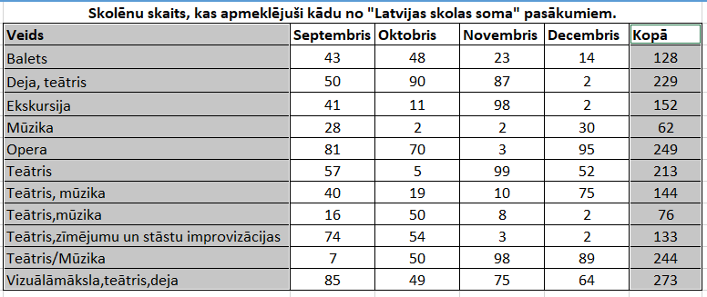
 |  | Teātris, mūzika | 40 | 19 | 10 | 75 | 144
 |  | Teātris,mūzika | 16 | 50 | 8 | 2 | 76
 |  | Teātris,zīmējumu un stāstu improvizācijas | 74 | 54 | 3 | 2 | 133
 |  | Teātris/Mūzika | 7 | 50 | 98 | 89 | 244
 |  | Vizuālāmāksla,teātris,deja | 85 | 49 | 75 | 64 | 273

Kad šūnu apgabals ir iezīmēts, jāizmanto kāds rīks no Insert - Chart -

Stabiņu vai joslu diagrammai
Līniju diagrammai

Riņķa diagrammai

Šoreiz dati par skolēnu skaitu, kas apmeklējuši "Latvijas skolas soma" pasākumus, ir attēloti joslu diagrammā.

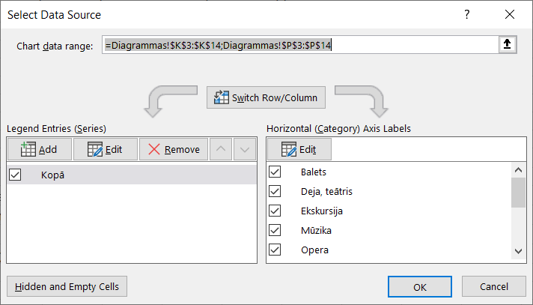
Pēc tam, kad diagramma ir izveidota, to var papildināt ar datiem un diagrammas detaļām.

Ja vēlamies diagrammai pievienot vai noņemt kādus datus, ar labo peles pogu jāuzklišķina uz diagrammas un jāizvēlas komanda Select Data..

Atvērsies blakus redzamais logs, kurā pogas Add un Remove piedāvā iespēju pievienot vai noņemt datus.

Tā izskatīsies ierpriekš izveidotā diagramma, ja noņemsim datus, kas neattiecas uz teātri.

Tajos brīzōs, kas esam uzklikšķinājuši uz diagrammas, MsExcel rīku paneļu sarakstā paŗādās arī panelis Chart Design.

Panelī Chart Design tiek piedāvāti rīki ar kuriem var mainīt diagrammas stilu un papildināt to ar dažādām diagrammas detaļām.

Uzklikšķinot uz pogas Add Chart Element, var izvēlēties kādu no diagrammas detaļām.
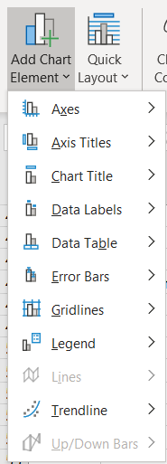

Diagrammām ir šādas detaļas:

 | asis

 | asu virsraksti

 | diagrammas virsraksts
Latvijas skolas soma
 | datu vērtības
 | datu tabulas

 | kļūdu taisnstūri

 | režģlīnijas

 | leģenda

 | tendenču līnija

Blakus ir redzama iepriekš iegūtā diagramma, kurai pievienotas diagrammas detaļas Data Labels un Axis Title, kā arī rediģēta diagrammas detaļa Title.

kopā
Katru no diagrammas detaļām var formatēt. Lai to izdarītu, visērtāk ir veikt klikški uz diagrammas detaļas ar labo peles pogu un izvēlēties komandu Format..

Blakus attēlā ir redzama riņķa diagramma, kas attēlo datus par skolēnu skaitu, kas apmeklējuši "Latvijas skolas soma" pasākumus.

Šai diagrammai pēc izveidošanas izvēlēts cits stils un mainīts diagrammas detaļas Data Labels formatējums.

Vingrinājums - izmantojot datus no šūnu apgabala K3:K14;P3:P14, izveidot apļa diagrammu un formatēt to līdzīgi attēlā redazamajai diagrammai.

Fizika
Aprēķini fizikas laboratorijas darbam par blīvuma noteikšanu

Doti desmit viena un tā paša materiāla līdzīga izmēra cilndri. |  |  |  |  |  |  | 1. Aizpildīt tabulu ar formulām trūkstošo vērtību aprēķināšanai
Nomērīja katra cilindra diametru, augstumu un masu, ticamības varbūtība 95%. |  |  |  |  |  |  | 2. Attēlot grafikā masas un blīvuma sakarību
 |  |  |  |  |  |  | 3.M5 šūnā ierakstīt materiālu, no kura varētu būt pagatavoti cilndri!
Cilindra blīvuma un materiāla noteikšana
Mērījumi |  |  |  | Aprēķini
Npk | D m | H m | Masa kg | Tilpums m3 | Blīvums kg/m3 | Novirze D | Stjūdenta koeficients | Relatīvā kļūda
1 | 0.125 | 0.160 | 1.450 | 0.002 | 738.479 | -26.152 | 2.262 | 3%
2 | 0.126 | 0.155 | 1.452 | 0.002 | 751.284 | -13.348
3 | 0.124 | 0.160 | 1.454 | 0.002 | 752.508 | -12.123
4 | 0.122 | 0.155 | 1.455 | 0.002 | 803.011 | 38.380
5 | 0.123 | 0.150 | 1.456 | 0.002 | 816.902 | 52.271
6 | 0.122 | 0.160 | 1.457 | 0.002 | 778.987 | 14.355
7 | 0.124 | 0.160 | 1.458 | 0.002 | 754.578 | -10.053
8 | 0.125 | 0.170 | 1.458 | 0.002 | 698.874 | -65.758
9 | 0.123 | 0.165 | 1.459 | 0.002 | 744.168 | -20.463
10 | 0.126 | 0.145 | 1.460 | 0.002 | 807.521 | 42.890
$$∆ρ=t\sqrt{\frac{Δ_{1}^{2}+Δ_{2}^{2}+…+∆_{n}^{2}}{n\left(n−1\right)}}$$
 |  |  |  |  | 764.63 | 26.23
 |  |  |  |  | Vidēji | Vidējā kvadrātiskā kļūda

Paraugs, kā jāizskatās tabulai un grafikam pēc uzdevuma paveikšanas

Statistika
Statistikas datu apstrāde
Statistikas datu apstrādē datu kopai nosaka tādus rādītājus kā skaits jeb biežums, vidējā vērtiba, moda, mediāna un citi.
Tam paredzētas šādas MsExcel funkcijas:

biežums | countIF | cik reižu katra vērtība atkārtojas | Gads | Saslimšanas ar Laima slimību gadījumu skaits | Latvijas iedzīvotāju skaits (CSP dati) | Saslimušo skaits uz 100000 iedzīvotājiem | Veģetācijas perioda garums | Slimo skaits noapaļots | Veģ. Garums noapaļots
vidējais | average | visas vērtības sasummētas un izdalītas ar vērtību skaitu | 2002 | 328 | 2353384 | 13.94 | 177.64 | 14 | 178
moda | mode | biežāk izmantotā datu vērtība | 2003 | 714 | 2320956 | 30.76 | 182.14 | 31 | 182
mediāna | median | datu vērtiba, kas sakārtotā datu sarakstā atrodas vidū | 2004 | 660 | 2299390 | 28.70 | 188.41 | 29 | 188
 |  |  | 2005 | 493 | 2276520 | 21.66 | 201.09 | 22 | 201
Funkciju lietojuma piemērs redzams šūnu apgabalā I5:O26 |  |  | 2006 | 601 | 2249724 | 26.71 | 210.95 | 27 | 211
 |  |  | 2007 | 627 | 2227874 | 28.14 | 210.73 | 28 | 211
1. vingrinājums |  |  | 2008 | 488 | 2208840 | 22.09 | 212.09 | 22 | 212
Šūnā J24 aprēķināt modu datiem par ar Laima slimību saslimušo skaitu. |  |  | 2009 | 720 | 2191810 | 32.85 | 182.23 | 33 | 182
Uzrakstīt pamatojumu kāpēc formulas rezultāts ir N/A |  |  | 2010 | 829 | 2162834 | 38.33 | 195.27 | 38 | 195
 |  |  | 2011 | 866 | 2074605 | 41.74 | 219.65 | 42 | 220
 |  |  | 2012 | 724 | 2044813 | 35.41 | 190.24 | 35 | 190
 |  |  | 2013 | 454 | 2023825 | 22.43 | 213.95 | 22 | 214
Statistikas datu apstrādē bieži izmanto diagrammas, piemēram, histogrammu. |  |  | 2014 | 469 | 2001468 | 23.43 | 209.63 | 23 | 210
Zemāk redzamās histogrammas augstākais stabiņš rāda, ka visbiežāk gada |  |  | 2015 | 495 | 1986096 | 24.92 | 185.00 | 25 | 185
laikā ar Laima slimību saslimt 20-30 cilvēki no 100000. |  |  | 2016 | 479 | 1968957 | 24.33 | 189.26 | 24 | 189
Šie rezultāti atbilst N kolonnā aprēķinātajām vērtībām |  |  | 2017 | 612 | 1950116 | 31.38 | 181.73 | 31 | 182
 |  |  | 2018 | 481 | 1934379 | 24.87 | 206.71 | 25 | 207
 |  |  | 2019 | 483 | 1919968 | 25.16 | 208.71 | 25 | 209
 |  |  |  |  |  |  | vidējais | 27.56 | 198.11
 |  |  |  |  |  |  | moda | 22 | 182
 |  |  |  |  |  |  | mediāna | 26 | 198

 |  |  |  |  | Savukārt līniju diagramma ļauj pamanīt tendenci, ka pastāv vāji izteikta sakarība starp veģetācijas ilgumu un saslimušo skaitu

